Abb. B2-3web
Zurück zum Inhalt
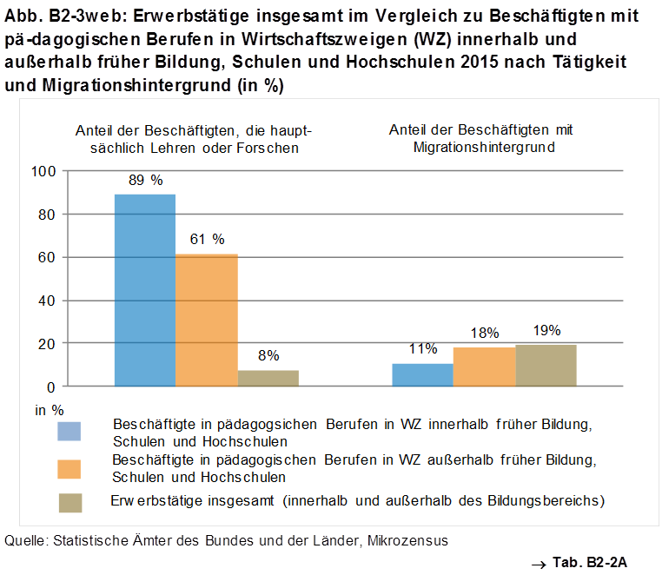
 | #REF! | #REF! | #REF!
 | 1 | 1 | 1

Abb. B2-4web
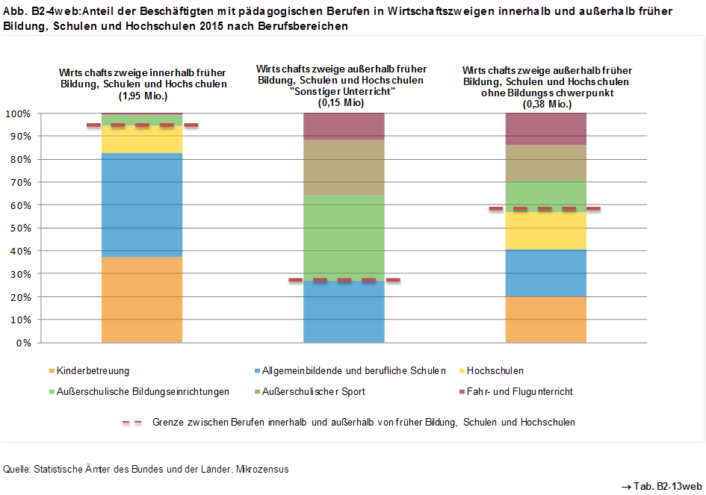
Zurück zum Inhalt

Abb. B2-5web
Zurück zum Inhalt
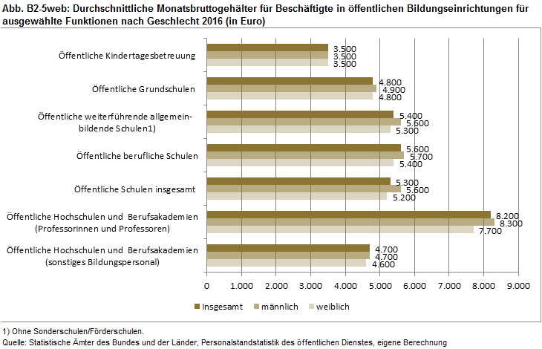

1) Ohne Sonderschulen/Förderschulen. Quelle: Statistische Ämter des Bundes und der Länder, Personalstandstatistik des öffentlichen Dienstes, eigene Berechnung

